Instrucciones
1 | En la hoja "Mi plan mensual" elige el mes y año que vas a presupuestar

2 | Registra los ingresos que vas a tener este mes dependiendo si son semanales, quincenales, mensuales o variables

3 | Presupuesta tus ahorros del mes.

4 | Presupuesta tus gastos del mes

5 | Esta casilla te dice si entre tus ahorros y tus gastos, presupuestaste todos tus ingresos. Revisa que esta casilla esté en verde

6 | Cada semana tomate 10 minutos para actualizar lo que destinaste o te gastaste en cada concepto.

7 | Revisa el total de lo gastado en el mes y lo que te estaría sobrando/faltando de acuerdo a lo presupuestado.

8 | Si no has gastado más de lo que tienes, las dos deberían salir en verde.

9 | Para un nuevo mes CREA UNA COPIA de la pestaña, cambia el nombre de la pestaña, modifica el mes y da click en NUEVO MES para reiniciar los campos a 0.

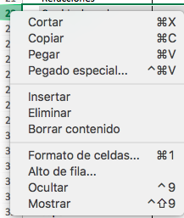
10 | Usa la pestaña de "Ahorros a corto plazo" para dar seguimiento a tus ahorros.

TIP | Si hay conceptos que no te sirven, selecciona la fila, da click derecho y da click en Ocultar.

